Баг-репорты
ID | Название БР | Приоритет | Статус | Предусловия | Шаги воспроизведения | Ожидаемый результат | Фактический результат | Окружение
Bug-1 | Опечатка в тексте логотипа "Яндекс Самокат. Учебный тренажёр" в слове тренажёр. За место "ё" написана "е". | Желательный | Открыт | 1. Запустить тестовый стенд | 1. Обратить внимание на текст логотипа | Яндекс Самокат. Учебный тренажёр | Яндекс Самокат. Учебный тренажер | ОС Windows 11 Pro x64 Яндекс.Браузер, 25.8.1.834 (64-bit), 1280x720, 1920x1080 Chrome, 138.0.7204.184 (64-bit), 1280x720, 1920x1080
Bug-2 | На главной странице в правом верхнем углу после нажатия на кнопку "Статус заказа" - появляется лишняя кнопка "Go!" | Желательный | Открыт | 1. Запустить тестовый стенд | 1. Нажать на кнопку "Статус заказа" | Поле статус заказа без лишних кнопок | После нажатия на кнопку "Статус заказа" - появляется лишняя кнопка "Go!" | ОС Windows 11 Pro x64 Яндекс.Браузер, 25.8.1.834 (64-bit), 1280x720, 1920x1080 Chrome, 138.0.7204.184 (64-bit), 1280x720, 1920x1080
Bug-3 | В поле ввода номера заказа неправильный плейсхолдер. Вместо "Номер заказа" отображается "Введите номер заказа". | Желательный | Открыт | 1. Запустить тестовый стенд | 1. Нажать на кнопку "Статус заказа" | Появляется поле ввода с плейсхолдером "Номер заказа" | Появляется поле ввода с плейсхолдером "Введите номер заказа" | ОС Windows 11 Pro x64 Яндекс.Браузер, 25.8.1.834 (64-bit), 1280x720, 1920x1080 Chrome, 138.0.7204.184 (64-bit), 1280x720, 1920x1080
Bug-4 | На экране «Статус заказа» блок с данными о владельце и статусе заказа представлен в виде двух отдельных строк | Критический | Открыт | 1. Запустить тестовый стенд | 1. Нажать на кнопку "Статус заказа" | Блок с информацией о владельце и статусе заказа разделен на 2 колонки в одной строке | Блок с данными о владельце и статусе заказа представлен в виде двух отдельных строк | ОС Windows 11 Pro x64 Яндекс.Браузер, 25.8.1.834 (64-bit), 1280x720, 1920x1080 Chrome, 138.0.7204.184 (64-bit), 1280x720, 1920x1080
Bug-5 | Блок с информацией о заказе находящийся в левой части экрана не выровнен по левому краю от родительского блока с отступом слева | Желательный | Открыт | 1. Запустить тестовый стенд 2. Создать заказ 3. Страница "Статус заказа" открыта | 1. Обратить внимание на блок с информацией о заказе | Блок с информация о заказе находящийся в левой части экрана выровнен по левому краю от родительского блока с отступом слева. | 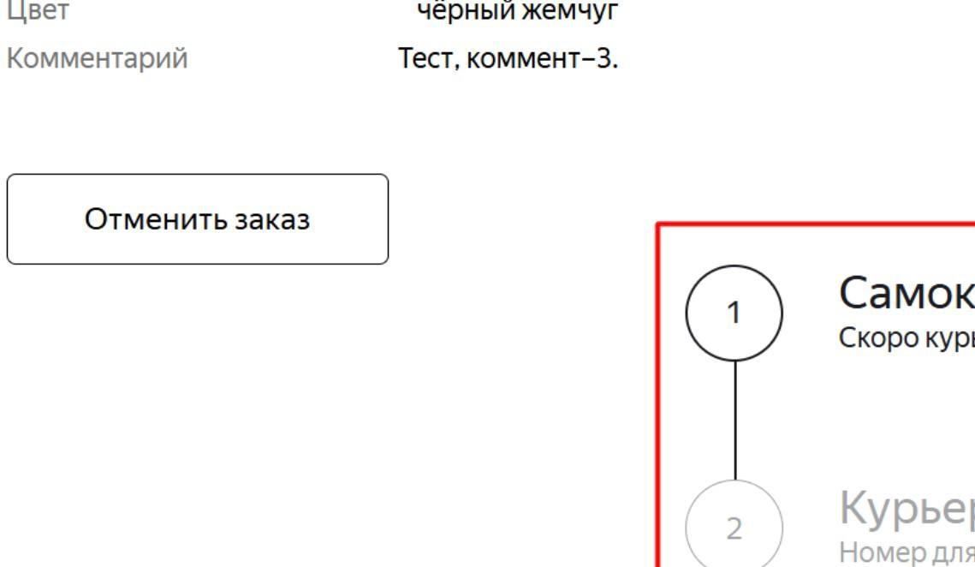 Блок с информация о заказе находящийся в левой части экрана не выровнен по левому краю родительского от блока с отступом слева | ОС Windows 11 Pro x64 Яндекс.Браузер, 25.8.1.834 (64-bit), 1280x720, 1920x1080 Chrome, 138.0.7204.184 (64-bit), 1280x720, 1920x1080
Bug-6 | На экране «Статус заказа» маркер слева от значения поля «Станция метро» смещён вниз и имеет уменьшенный отступ | Желательный | Открыт | 1. Запустить тестовый стенд 2. Создать заказ 3. Страница "Статус заказа" открыта | 1. Обратить внимание на блок с информацией о заказе | Маркер слева от значения поля станции метро "Преображенская площадь" с отступом, выровнен по середине строки | Маркер слева от значения поля станции метро имеет меньший отступ и сьехал вниз | ОС Windows 11 Pro x64 Яндекс.Браузер, 25.8.1.834 (64-bit), 1280x720, 1920x1080 Chrome, 138.0.7204.184 (64-bit), 1280x720, 1920x1080
Bug-7 | На экране «Статус заказа» значение в поле «Телефон» не соответствует форматам «+X XXX XXX–XX–XX» или «X XXX XXX–XX–XX» | Желательный | Открыт | 1. Запустить тестовый стенд | 1. Перейти к информации о статусе заказа, введя его номер. | Значение поля Телефон имеет формат "+X XXX XXX–XX–XX" или "X XXX XXX–XX–XX" | Значение поля Телефон НЕ имеет формат "+X XXX XXX–XX–XX" или "X XXX XXX–XX–XX" и отображается в таком же виде, в котором он был введен | ОС Windows 11 Pro x64 Яндекс.Браузер, 25.8.1.834 (64-bit), 1280x720, 1920x1080 Chrome, 138.0.7204.184 (64-bit), 1280x720, 1920x1080
Bug-8 | Галочка, обозначающая пройденный этап в цепочке статусов на экране «Статус заказа», выполнена в виде узкой галочки | Желательный | Открыт | 1. Запустить тестовый стенд 2. Создать заказ 3. Страница "Статус заказа" открыта | 1. Postman 1.1 Регистрируем курьера POST api/v1/courier { "login": "plam", "password": "8871", "firstName": "Plamondon" } 1.2. Авторизируем курьера POST api/v1/courier/login { "login": "plam", "password": "8871" } 1.3. Принимаем заказ PUT api/v1/orders/accept/:orderid?courierId orderid - id заказа courierId - id курьера 2. Обновить страницу "Статус заказа" 3. Обратить внимание на цепочку статусов | Галочка, обозначающая пройденный этап в цепочке статусов на экране «Статус заказа», выполнена в виде широкой галочки. | 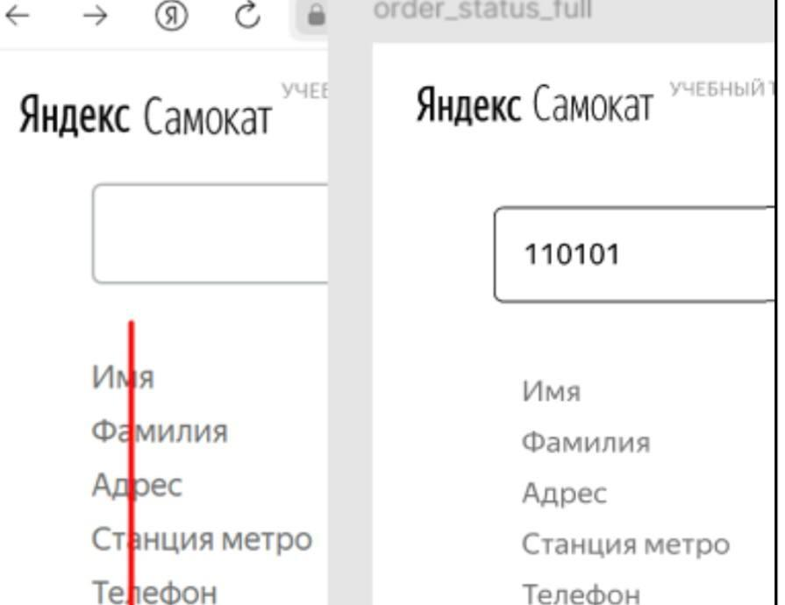 Галочка, обозначающая пройденный этап в цепочке статусов на экране «Статус заказа», выполнена в виде узкой галочки. | ОС Windows 11 Pro x64 Яндекс.Браузер, 25.8.1.834 (64-bit), 1280x720, 1920x1080 Chrome, 138.0.7204.184 (64-bit), 1280x720, 1920x1080
Bug-9 | Кнопка "Статус заказа" в шапке на экране Статус заказа кликабельна | Стандартный | Открыт | 1. Перейти в окно статус заказа по его номеру 2. Нажать кнопку в шапке "Статус заказа" | 1. Запустить тестовый стенд 2. Создать заказ через API POST /api/v1/orders {"firstName": "Екатерина", "lastName": "Грачёва", "address": "ул. Арбат, 52", "metroStation": 2, "phone": "+79271823666", "rentTime": 1, "deliveryDate": "2026-01-25", "comment": "Перезвоните", "color": ["BLACK"]} | Кнопка "Статус заказа" некликабельна | Кнопка "Статус заказа" кликабельна и клик по кнопке вызывает неработающее поле ввода номера заказа, которое дублирует уже существуюшее поле ниже на этом экране | ОС Windows 11 Pro x64 Яндекс.Браузер, 25.8.1.834 (64-bit), 1280x720, 1920x1080 Chrome, 138.0.7204.184 (64-bit), 1280x720, 1920x1080
Bug-10 | На странице "Статус заказа", отправка запроса на проверку номера по нажатию кнопки "Enter" после ввода не происходит. | Желательный | Открыт | 1. Запустить тестовый стенд 2. Создать заказ 3. Страница "Статус заказа" открыта | 1. Тапнуть на поле для ввода номера заказа. 2. Ввести существующий заказ "NNNNN". 3. Нажать на клавиатуре "Enter" | Происходит запроса на проверку номера по нажатию кнопки "Enter" после ввода. По нажатию кнопки "Enter" происходит запрос на проверку номера | Запроса на проверку номера по нажатию кнопки "Enter" после ввода не происходит. | ОС Windows 11 Pro x64 Яндекс.Браузер, 25.8.1.834 (64-bit), 1280x720, 1920x1080 Chrome, 138.0.7204.184 (64-bit), 1280x720, 1920x1080
Bug-11 | При вводе номера заказа, отсутствующего в системе на фоне блока с сообщением об ошибке заполняет схематичное изображение: сломанный самокат (рама и два колеса) но без дороги в виде двух расходящихся линий, идущих из правого верхнего угла в левый нижний. | Желательный | Открыт | 1. Запустить тестовый стенд 2. Создать заказ 3. Страница "Статус заказа" открыта | 1. Тапнуть на поле для ввода номера заказа. 2. Ввести не верный номер заказа (например "qwerty"). 3. Нажать на кнопку "Посмотреть" | 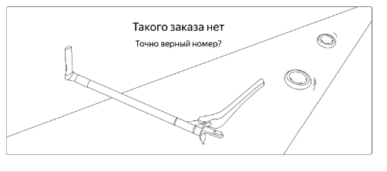 На изображении присутствует дорога в виде двух расходящихся линий, идущих из правого верхнего угла в левый нижний | 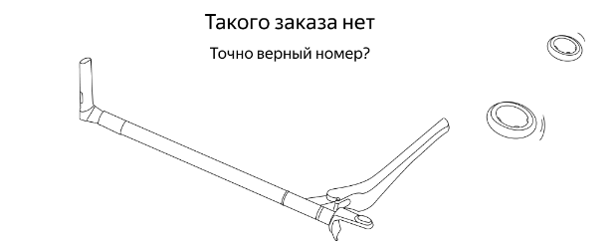 Дорога в виде двух расходящихся линий, которая обычно идёт из правого верхнего угла в левый нижний, — отсутствует. | ОС Windows 11 Pro x64 Яндекс.Браузер, 25.8.1.834 (64-bit), 1280x720, 1920x1080 Chrome, 138.0.7204.184 (64-bit), 1280x720, 1920x1080
Bug-12 | Значение поля "Станция метро" на экране Статус заказа НЕ совпадает со значением, заполненным на экране Сделать заказ | Критический | Открыт | 1. Запустить тестовый стенд 2. Создать заказ 3. Страница "Статус заказа" открыта | 1. Запустить тестовый стенд 2. Создать заказ через API POST /api/v1/orders {"firstName": "Екатерина", "lastName": "Грачёва", "address": "ул. Арбат, 52", "metroStation": 2, "phone": "+79271823666", "rentTime": 1, "deliveryDate": "2026-01-25", "comment": "Перезвоните", "color": ["BLACK"]} | Значение поля "Станция метро" на экране "Статус заказа" совпадает со значением поля "Станция метро", введенным на экране "Сделать заказ" | Значение поля "Станция метро" на экране "Статус заказа" НЕ совпадает со значениеми поля "Станция метро", введенным на экране "Сделать заказ". Значение "metroStation" в ответе сервера больше на 1 | ОС Windows 11 Pro x64 Яндекс.Браузер, 25.8.1.834 (64-bit), 1280x720, 1920x1080 Chrome, 138.0.7204.184 (64-bit), 1280x720, 1920x1080
Bug-13 | На странице "Статус заказа" вместо даты в формате "дд.мм.гггг" отображается только число и месяц, например: "10 сентября". Год при этом не указан. | Стандартный | Открыт | 1. Запустить тестовый стенд | 1. Создать заказ (дата доставки 16.01.2026) 2. На странице "Статус заказа" обратить внимаеие на "Дата доставки" | Данные "Дата доставки" не соответствует введеным данным при создании заказа. (16.01.2026) | Данные "Дата доставки" не соответствует введеным данным при создании заказа. (16 января) | ОС Windows 11 Pro x64 Яндекс.Браузер, 25.8.1.834 (64-bit), 1280x720, 1920x1080 Chrome, 138.0.7204.184 (64-bit), 1280x720, 1920x1080
Bug-14 | Система не подсвечивает красным обязательное поле заполнение на странице "Про аренду", поле "Срок аренды" | Стандартный | Открыт | 1. Запустить тестовый стенд 2. В верхней правой части лендинга нажать кнопку Заказать" 3. Страница "Про аренду" открыта | 1. Поле "Срок аренды" оставить пустым | Система НЕ принимает пустое значение и подсвечивает красным поле "Срок аренды" | Система принимает пустое значение и не подсвечивает красным поле "Срок аренды" | ОС Windows 11 Pro x64 Яндекс.Браузер, 25.8.1.834 (64-bit), 1280x720, 1920x1080 Chrome, 138.0.7204.184 (64-bit), 1280x720, 1920x1080
Bug-15 | Текст не переносится на новую строчку, если слишком длинный | Желательный | Открыт | 1. Запустить тестовый стенд 2. Создать заказ 3. Страница "Статус заказа" открыта | 1. В поле имя ввести "Екатеринааааааааааааааааааааааааааааааааааа" | Текст переносится на новую строчку, если слишком длинный | 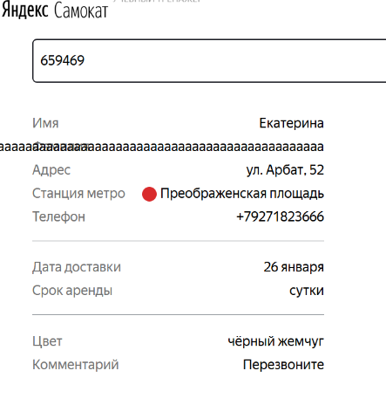 Текст не переносится на новую строчку, если слишком длинный | ОС Windows 11 Pro x64 Яндекс.Браузер, 25.8.1.834 (64-bit), 1280x720, 1920x1080 Chrome, 138.0.7204.184 (64-bit), 1280x720, 1920x1080
Bug-16 | После нажатия на кнопку "Отменить" во вспывающем окне отмены НЕ подтвержденного курьером заказа – заказ НЕ удаляется из системы | Критический | Открыт | 1. Запустить тестовый стенд | 1. Создать заказ через API POST /api/v1/orders {"firstName": "Екатерина", "lastName": "Грачёва", "address": "ул. Арбат, 52", "metroStation": 2, "phone": "+79271823666", "rentTime": 1, "deliveryDate": "2026-01-25", "comment": "Перезвоните", "color": ["BLACK"]} 2. Перейти в окно статус заказа по его номеру 3. Отменить заказ, нажав на кнопки "Отменить заказ" -> "Отменить" 4. Открыть мобильное приложение 5. Авторизоваться с учетными данными созданного курьера | При нажатии на кнопку "Отменить" – заказ удаляется из системы. Заказ не отображается в мобильном приложении у курьера во вкладке "Все" | При нажатии на кнопку "Отменить" – заказ НЕ удаляется из системы. Заказ можно посмотреть в мобильном приложении курьером во вкладке "Все" | ОС Windows 11 Pro x64 Яндекс.Браузер, 25.8.1.834 (64-bit), 1280x720, 1920x1080 Chrome, 138.0.7204.184 (64-bit), 1280x720, 1920x1080
Bug-17 | После нажатия на кнопку "Отменить" во вспывающем окне отмены НЕ подтвержденного курьером заказа – пользователь НЕ может посмотреть удалённый заказ | Критический | Открыт | 1. Запустить тестовый стенд | 1. Создать курьера POST /api/v1/courier { "login": "meow", "password": "1234"} 2. Создать заказ через API POST /api/v1/orders {"firstName": "Екатерина", "lastName": "Грачёва", "address": "ул. Арбат, 52", "metroStation": 2, "phone": "+79271823666", "rentTime": 1, "deliveryDate": "2026-01-25", "comment": "Перезвоните", "color": ["BLACK"]} 3. Перейти в окно статус заказа по его номеру 4. Отменить заказ, нажав на кнопки "Отменить заказ" -> "Отменить" 5. Повторно перейти в окно статус заказа по этому же номеру | При нажатии на кнопку "Отменить" – пользователь НЕ может посмотреть удалённый заказ. Заказ нельзя посмотреть на экране Статус заказа, отображается ошибка "Такого заказа нет. Точно верный номер?" | При нажатии на кнопку "Отменить" – пользователь может посмотреть удалённый заказ. Заказ можно посмотреть на экране Статус заказа. | ОС Windows 11 Pro x64 Яндекс.Браузер, 25.8.1.834 (64-bit), 1280x720, 1920x1080 Chrome, 138.0.7204.184 (64-bit), 1280x720, 1920x1080
Bug-18 | Если заказ на стадии "Курьер едет к вам", кнопка "Отменить заказ" отсутствуе. | Стандартный | Открыт | 1. Запустить тестовый стенд 2. Создать заказ 3. Страница "Статус заказа" открыта | 1. Postman 1.1 Регистрируем курьера с длинным именем (например "Александр"). POST api/v1/courier { "login": "plamondon", "password": "1111", "firstName": "Александр" } 1.2. Авторизируем курьера POST api/v1/courier/login { "login": "plamondon", "password": "1111" } 1.3. Принимаем заказ PUT api/v1/orders/accept/:orderid?courierId orderid - id заказа courierId - id курьера 2. Обновить страницу "Статус заказа" | Кнопка "Отменить заказ" не активна. | Кнопка "Отменить заказ" отсутствует. | ОС Windows 11 Pro x64 Яндекс.Браузер, 25.8.1.834 (64-bit), 1280x720, 1920x1080 Chrome, 138.0.7204.184 (64-bit), 1280x720, 1920x1080
Bug-19 | Если имя курьера вместе с наименованием второго активного статуса на экране Статус заказа не помещается в одну строку, текст имени курьера обрезается | Стандартный | Открыт | 1. Запустить тестовый стенд 2. Создать заказ 3. Страница "Статус заказа" открыта | 1. Postman 1.1 Регистрируем курьера с длинным именем (например "Екатеринааааааааааааааааааааааааааааа"). POST api/v1/courier { "login": "plamondon", "password": "1111", "firstName": "Екатеринааааааааааааааааааааааааааааа" } 1.2. Авторизируем курьера POST api/v1/courier/login { "login": "plamondon", "password": "1111" } 1.3. Получаем заказ по его номеру GET api/v1/orders/track?t=NNNNN NNNNN - указать номер заказа 2. Обновить страницу "Статус заказа" | Текст с длинным именем курьера переносится на вторую строчку. | Текст с длинным именем курьера не переносится на вторую строчку | ОС Windows 11 Pro x64 Яндекс.Браузер, 25.8.1.834 (64-bit), 1280x720, 1920x1080 Chrome, 138.0.7204.184 (64-bit), 1280x720, 1920x1080
Bug-20 | В Документации API нет нужной ручки для проверки статуса «Курьер на месте» | Блокирующий | Открыт |  |  |  | 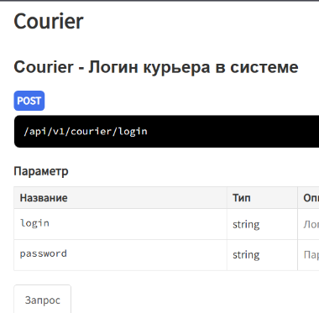 | ОС Windows 11 Pro x64 Яндекс.Браузер, 25.8.1.834 (64-bit), 1280x720, 1920x1080 Chrome, 138.0.7204.184 (64-bit), 1280x720, 1920x1080
Bug-21 | На странице "Статус заказа". Под заголовком статуса "Ну всё, теперь кататься" за место "Аренда закончится [дата] в [время]", надпись "Аренда закончится в [дата] в [время]" | Желательный | Открыт | 1. Запустить тестовый стенд 2. Создать заказ 3. Страница "Статус заказа" открыта | 1. Postman 1.1 Регистрируем курьера (например "Александр"). POST api/v1/courier { "login": "plamondon", "password": "1111", "firstName": "Александр" } 1.2. Авторизируем курьера POST api/v1/courier/login { "login": "plamondon", "password": "1111" } 1.3. Принимаем заказ PUT api/v1/orders/accept/:orderid?courierId orderid - id заказа courierId - id курьера 1.4. Завершаем заказ PUT api/v1/orders/finish/:id id - ввести id заказа 2. Обновить страницу "Статус заказа" | Под заголовком статуса «Ну всё, теперь кататься» подпись "Аренда закончится [дата] в [время]" | Под заголовком статуса «Ну всё, теперь кататься» подпись "Аренда закончится в [дата] в [время]" | ОС Windows 11 Pro x64 Яндекс.Браузер, 25.8.1.834 (64-bit), 1280x720, 1920x1080 Chrome, 138.0.7204.184 (64-bit), 1280x720, 1920x1080
Bug-22 | Если пользователю доставили просроченный заказ, отсчёт времени до конца аренды НЕ начинается с момента получения заказа. | Критический | Открыт | 1. Запустить тестовый стенд 2. Создать заказ 3. Страница "Статус заказа" открыта | 1. Postman 1.1 Регистрируем курьера (например "Александр"). POST api/v1/courier { "login": "plamondon", "password": "1111", "firstName": "Александр" } 1.2. Авторизируем курьера POST api/v1/courier/login { "login": "plamondon", "password": "1111" } 1.3. Принимаем заказ PUT api/v1/orders/accept/:orderid?courierId orderid - id заказа courierId - id курьера 1.4. Завершаем заказ PUT api/v1/orders/finish/:id id - ввести id заказа 2. Обновить страницу "Статус заказа" | Отсчёт времени до конца аренды начинается с момента получения заказа. | Отсчёт времени до конца аренды НЕ начинается с момента получения заказа. | ОС Windows 11 Pro x64 Яндекс.Браузер, 25.8.1.834 (64-bit), 1280x720, 1920x1080 Chrome, 138.0.7204.184 (64-bit), 1280x720, 1920x1080
Bug-23 | Серый цвет иконки календаря в активном поле Когда привезти самокат на экране Сделать заказ | Желательный | Открыт | 1. Нажать на поле Когда привезти самокат | 1. Запустить тестовый стенд 2. Перейти на экран Сделать заказ 3. Ввести на экране Сделать заказ: Имя: Екатерина, Фамилия: Грачёва, Адрес: ул. Арбат, 52, Станция метро: Сокольники, Телефон: "+79021825644", 4. Нажать на кнопку Дальше | Чёрный цвет иконки календаря в активном поле Когда привезти самокат | Серый цвет иконки календаря в активном поле Когда привезти самокат | ОС Windows 11 Pro x64 Яндекс.Браузер, 25.8.1.834 (64-bit), 1280x720, 1920x1080 Chrome, 138.0.7204.184 (64-bit), 1280x720, 1920x1080
Bug-24 | Неправильное выравнивание и внешний вид всплывающего календаря для ввода значения в поле Когда привезти самокат на экране Сделать заказ | Желательный | Открыт | 1. Нажать на поле Когда привезти самокат | 1. Запустить тестовый стенд 2. Перейти на экран Сделать заказ 3. Ввести на экране Сделать заказ: Имя: Екатерина, Фамилия: Грачёва, Адрес: ул. Арбат, 52, Станция метро: Сокольники, Телефон: "+79021825644", 4. Нажать на кнопку Дальше | Календарь выровнен по правому краю поля Когда привезти самокат, граница черная, фон белый, наименование месяца с большой буквы, наименование месяца выровнено по левому краю, кнопки перехода по месяцам выровнены по правому краю, цвет текста наименования будней – серый, цвет текста наименования и значеный выходных – красный | 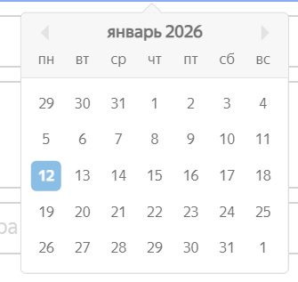 Календарь выровнен по центру поля Когда привезти самокат, граница темно-серая, фон светло-серый, верхняя граница по центру выделяется треугольником, наименование месяца с маленькой буквы, наименование месяца выровнено по центру, кнопки перехода по месяцам расположены слева и справа от его наименования, цвет текста наименования и значения будней и выходных – темно-серый, наименования месяца и дней недели отделены от значений дней фоном и тонкой границей темно-серого цвета разных оттенков | ОС Windows 11 Pro x64 Яндекс.Браузер, 25.8.1.834 (64-bit), 1280x720, 1920x1080 Chrome, 138.0.7204.184 (64-bit), 1280x720, 1920x1080
Bug-25 | Серый цвет текста плейсхолдера активных полей Когда привезти самокат и срок аренды на экране Сделать заказ | Желательный | Открыт | 1. Нажать на поле Когда привезти самокат 2. Нажать на поле Срок аренды | 1. Запустить тестовый стенд 2. Перейти на экран Сделать заказ 3. Ввести на экране Сделать заказ: Имя: Екатерина, Фамилия: Грачёва, Адрес: ул. Арбат, 52, Станция метро: Сокольники, Телефон: "+79021825644", 4. Нажать на кнопку Дальше | Чёрный цвет текста плейсхолдера активных полей Когда привезти самокат и срок аренды | 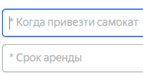 Серый цвет текста плейсхолдера активных полей Когда привезти самокат и срок аренды | ОС Windows 11 Pro x64 Яндекс.Браузер, 25.8.1.834 (64-bit), 1280x720, 1920x1080 Chrome, 138.0.7204.184 (64-bit), 1280x720, 1920x1080
Bug-26 | Серая граница активного поля Срок аренды на экране Сделать заказ | Желательный | Открыт | 1. Нажать на поле Срок аренды | 1. Запустить тестовый стенд 2. Перейти на экран Сделать заказ 3. Ввести на экране Сделать заказ: Имя: Екатерина, Фамилия: Грачёва, Адрес: ул. Арбат, 52, Станция метро: Сокольники, Телефон: "+79021825644", 4. Нажать на кнопку Дальше | Синяя граница активного поля Срок аренды | Черная граница активного поля Срок аренды | ОС Windows 11 Pro x64 Яндекс.Браузер, 25.8.1.834 (64-bit), 1280x720, 1920x1080 Chrome, 138.0.7204.184 (64-bit), 1280x720, 1920x1080
Bug-27 | Серый цвет и форма треугольник иконки поля Срок аренды на экране Сделать заказ | Желательный | Открыт | 1. Нажать на поле Срок аренды | 1. Запустить тестовый стенд 2. Перейти на экран Сделать заказ 3. Ввести на экране Сделать заказ: Имя: Екатерина, Фамилия: Грачёва, Адрес: ул. Арбат, 52, Станция метро: Сокольники, Телефон: "+79021825644", 4. Нажать на кнопку Дальше | Чёрный цвет и форма стрелочка с двумя прямыми линиями у иконки поля Срок аренды | Серый цвет и форма треугольник у иконки поля Срок аренды | ОС Windows 11 Pro x64 Яндекс.Браузер, 25.8.1.834 (64-bit), 1280x720, 1920x1080 Chrome, 138.0.7204.184 (64-bit), 1280x720, 1920x1080
Bug-28 | Неправильное выравнивание, ширина и внешний вид выпадающего списка для выбора значения в поле Срок аренды на экране Сделать заказ | Желательный | Открыт | 1. Нажать на поле Срок аренды | 1. Запустить тестовый стенд 2. Перейти на экран Сделать заказ 3. Ввести на экране Сделать заказ: Имя: Екатерина, Фамилия: Грачёва, Адрес: ул. Арбат, 52, Станция метро: Сокольники, Телефон: "+79021825644", 4. Нажать на кнопку Дальше | Выпадающий список во всю ширину поля Срок аренды, все элементы списка доступны без полосы прокрутки, тонкая граница черного цвета с закруглёнными краями, цвет текста элементов – черный, расстояние между элементами равно одной строке | 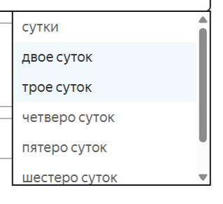 Выпадающий список с фиксированной шириной значительное меньшей ширины поля Срок аренды, последний элемент списка доступен только с помощью полосы прокрутки, тонкая граница серого цвета с острыми краями, цвет текста элементов – темно-серый, расстояние между элементами больше одной строки | ОС Windows 11 Pro x64 Яндекс.Браузер, 25.8.1.834 (64-bit), 1280x720, 1920x1080 Chrome, 138.0.7204.184 (64-bit), 1280x720, 1920x1080
Bug-29 | Синий фон, белая галочка и нет границы у чекбокса активного значения поля Цвет самоката на экране Сделать заказ | Желательный | Открыт | 1. Запустить тестовый стенд 2. Перейти на экран Сделать заказ 3. Ввести на экране Сделать заказ: Имя: Екатерина, Фамилия: Грачёва, Адрес: ул. Арбат, 52, Станция метро: Сокольники, Телефон: "+79021825644", 4. Нажать на кнопку Дальше | 1. Выбрать любое значение в поле Цвет самоката | Белый фон, черная галочка и черная граница у чекбокса активного значения поля Цвет самоката | 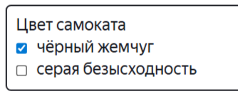 Синий фон, белая галочка и нет границы у чекбокса активного значения поля Цвет самоката | ОС Windows 11 Pro x64 Яндекс.Браузер, 25.8.1.834 (64-bit), 1280x720, 1920x1080 Chrome, 138.0.7204.184 (64-bit), 1280x720, 1920x1080
Bug-30 | Валидация полей Имя, Фамилия и Телефон на экране Сделать заказ происходит после сброса фокуса, а не при нажатии на кнопку Дальше на экране Сделать заказ | Желательный | Открыт | 1. Запустить тестовый стенд 2. Перейти на экран Сделать заказ 3. Ввести на экране Сделать заказ: Имя: Екатерина, Фамилия: Грачёва, Адрес: ул. Арбат, 52, Станция метро: Сокольники, Телефон: "+79021825644", 4. Нажать на кнопку Дальше | 1. Запустить тестовый стенд 2. Перейти на экран Сделать заказ | Валидация полей происходит при нажатии на кнопку Дальше | Валидация полей происходит при сбросе фокуса | ОС Windows 11 Pro x64 Яндекс.Браузер, 25.8.1.834 (64-bit), 1280x720, 1920x1080 Chrome, 138.0.7204.184 (64-bit), 1280x720, 1920x1080
Bug-31 | Неправильное сообщение об обшибке в поле Станция метро на экране Сделать заказ | Желательный | Открыт | 1. Запустить тестовый стенд 2. Перейти на экран Сделать заказ | 1. Запустить тестовый стенд 2. Перейти на экран Сделать заказ 3. Ввести на экране Сделать заказ: Имя: Екатерина, Фамилия: Грачёва, Адрес: ул. Арбат, 52, Станция метро: Сокольники, Телефон: "+79021825644", 4. Нажать на кнопку Дальше | Отображается сообщение об ошике "Выберите корректную станцию метро" | Отображается сообщение об ошике "Выберите станцию" | ОС Windows 11 Pro x64 Яндекс.Браузер, 25.8.1.834 (64-bit), 1280x720, 1920x1080 Chrome, 138.0.7204.184 (64-bit), 1280x720, 1920x1080
Bug-32 | При нажатии кнопки "Enter" на клавиатуре в активном поле Станция метро экран Сделать заказ полностью очищается до перезарузки страницы | Блокирующий | Открыт | 1. Запустить тестовый стенд 2. Перейти на экран Сделать зака | 1. Поставить фокус на поле Станция метро 2. Нажать кнопку "Enter" на клавиатуре 2. Перезагрузить страницу | Запускается механизм валидации поля Станция метро | Экран Сделать заказ полностью очищается и дальнейший ввод становится невозможным до перезагрузки страницы | ОС Windows 11 Pro x64 Яндекс.Браузер, 25.8.1.834 (64-bit), 1280x720, 1920x1080 Chrome, 138.0.7204.184 (64-bit), 1280x720, 1920x1080
Bug-33 | Неправильное сообщение об обшибке в поле Телефон на экране Сделать зака | Стандартный | Открыт | 1. Запустить тестовый стенд 2. Перейти на экран Сделать заказ | 1. Ввести на экране Сделать заказ: Имя: Екатерина, Фамилия: Грачёва, Адрес: ул. Арбат, 25, Станция метро: Сокольники, Телефон: "", 2. Нажать на кнопку Дальше | Отображается сообщение об ошике "Введите корректный телефон" | Отображается сообщение об ошике "Введите корректный номер" | ОС Windows 11 Pro x64 Яндекс.Браузер, 25.8.1.834 (64-bit), 1280x720, 1920x1080 Chrome, 138.0.7204.184 (64-bit), 1280x720, 1920x1080
Bug-34 | Неправильный текст кнопки Дальше – "Далее" на экране Сделать заказ | Желательный | Открыт | 1. Запустить тестовый стенд | 1. Перейти на экран Сделать заказ | Текст кнопки Дальше – "Дальше" | 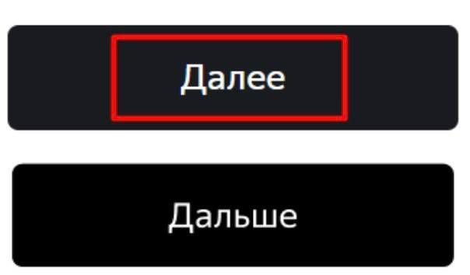 Текст кнопки Дальше – "Далее" | ОС Windows 11 Pro x64 Яндекс.Браузер, 25.8.1.834 (64-bit), 1280x720, 1920x1080 Chrome, 138.0.7204.184 (64-bit), 1280x720, 1920x1080
Bug-35 | Отсутствуют сообщения об ошибке для незаполненных полей Когда привезти самокат и Срок аренды на экране Сделать заказ | Стандартный | Открыт | 1. Запустить тестовый стенд 2. Перейти на экран Сделать заказ 3. Ввести на экране Сделать заказ: Имя: Екатерина, Фамилия: Грачёва, Адрес: ул. Арбат, 52, Станция метро: Сокольники, Телефон: "+79021825644", 4. Нажать на кнопку Дальше | 1. Нажать на кнопку Заказать | Отображаются сообщения об ошибке для незаполненных полей Когда привезти самокат и Срок аренды | 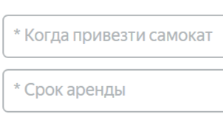 Отсутствуют сообщения об ошибке для незаполненных полей Когда привезти самокат и Срок аренды | ОС Windows 11 Pro x64 Яндекс.Браузер, 25.8.1.834 (64-bit), 1280x720, 1920x1080 Chrome, 138.0.7204.184 (64-bit), 1280x720, 1920x1080
Bug-36 | После заполнения валидными данными формы на экране Сделать заказ и нажатии кнопки Заказать появляется непредусмотренное окно подтверждения заказа | Стандартный | Открыт | 1. Запустить тестовый стенд 2. Перейти на экран Сделать заказ 2. Ввести на экране Сделать заказ: Имя: Екатерина, Фамилия: Грачёва, Адрес: ул. Арбат, 25, Станция метро: Сокольники, Телефон: +79021828688, Когда привезти самокат: 20 января 2026 Срок аренды: Сутки, Цвет самоката: чёрный жемчуг Комментарий для курьера: Домофон работает | 1. Нажать кнопку Заказать | Появляется окно с текстм "Номер заказа NNNNN...", заказ отправляется без дополнительного подтверждения | 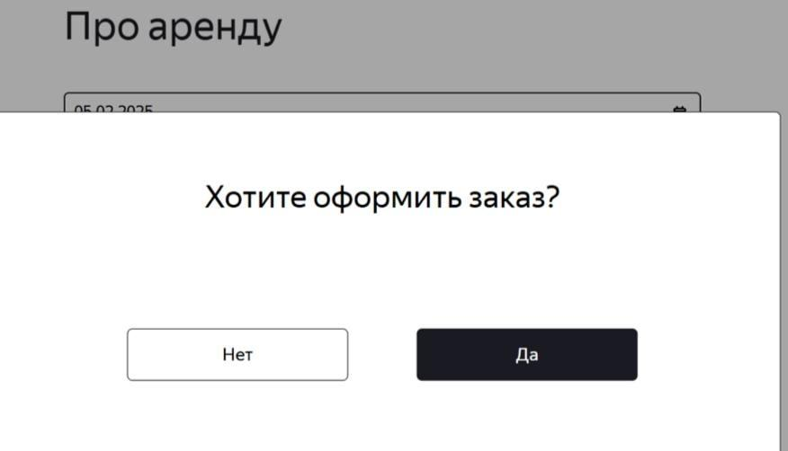 Появляется непредусмотренное окно подтверждения заказа с заголовком "Хотите отправить заказ?" и кнопками "Нет" / "Да", заказ не отправляется без подтверждения | ОС Windows 11 Pro x64 Яндекс.Браузер, 25.8.1.834 (64-bit), 1280x720, 1920x1080 Chrome, 138.0.7204.184 (64-bit), 1280x720, 1920x1080
Bug-37 | Невозможно отправить заказ, после нажатия кнопки "Да" в окне "Хотите отправить заказ?" | Блокирующий | Открыт | 1. Запустить тестовый стенд 2. Перейти на экран Сделать заказ 2. Ввести на экране Сделать заказ: Имя: Екатерина, Фамилия: Грачёва, Адрес: ул. Арбат, 25, Станция метро: Сокольники, Телефон: +79021828688, Когда привезти самокат: 20 января 2026 Срок аренды: Сутки, Цвет самоката: чёрный жемчуг Комментарий для курьера: Домофон работает | 1. Нажать кнопку Заказать 2. Нажать кнопку "Да" во всплывающем окне "Хотите отправить заказ?" | После нажатия кнопки "Да" в окне "Хотите отправить заказ?" появляется Окно "Номер заказа NNNNN..." и заказ отправляется | Невозможно отправить заказ, после нажатия кнопки "Да" в окне "Хотите отправить заказ?" | ОС Windows 11 Pro x64 Яндекс.Браузер, 25.8.1.834 (64-bit), 1280x720, 1920x1080 Chrome, 138.0.7204.184 (64-bit), 1280x720, 1920x1080
Bug-38 | На страницах "Для кого самокат" и "Про аренду" рамки полей большего размера | Желательный | Открыт | 1. Запустить тестовый стенд | 1. Нажать на кнопку "Заказать" 2. На страницах "Для кого самокат" и "Про аренду" обратить внимание на рамки полей | 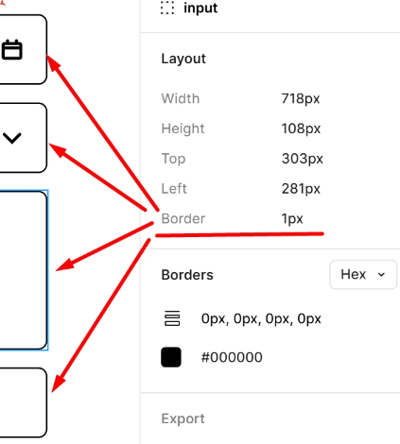 | 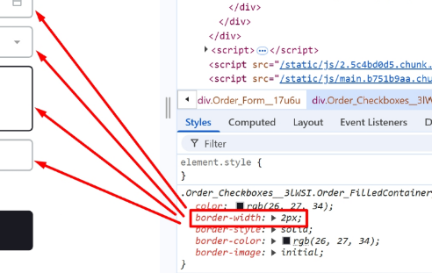 | ОС Windows 11 Pro x64 Яндекс.Браузер, 25.8.1.834 (64-bit), 1280x720, 1920x1080 Chrome, 138.0.7204.184 (64-bit), 1280x720, 1920x1080
Bug-39 | На странице "Для кого самокат" в поле "Cтанция метро", не отображается кружок с цветом линии метро рядом с названием станции | Желательный | Открыт | 1. Запустить тестовый стенд | 1. Нажать на кнопку "Заказать" 2. Перейти к полю "Cтанция метро" |  |  | ОС Windows 11 Pro x64 Яндекс.Браузер, 25.8.1.834 (64-bit), 1280x720, 1920x1080 Chrome, 138.0.7204.184 (64-bit), 1280x720, 1920x1080
Bug-40 | На главной странице в место модели "Topchic PRO" указана другая модель "Toxic PRO" | Желательный | Открыт | 1. Запустить тестовый стенд | 1. Переместиться скороллом в низ, до таблицы с описанием самоката | Указана модель "Topchik PRO" | 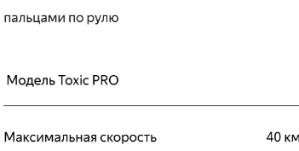 Указана модель "Toxic PRO" | ОС Windows 11 Pro x64 Яндекс.Браузер, 25.8.1.834 (64-bit), 1280x720, 1920x1080 Chrome, 138.0.7204.184 (64-bit), 1280x720, 1920x1080
Bug-41 | На главной странице, в блоке "Вопросы о важном" нарушена визуальная структура блока: элементы оформлены ячейками вместо разделителей, стрелки расположены и направлены неверно, текст не соответствует ожидаемому содержанию | Желательный | Открыт | 1. Запустить тестовый стенд | 1. Переместиться скороллом в низ, до блока "Вопросы о важном" | 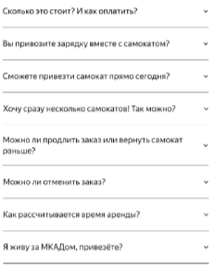 | 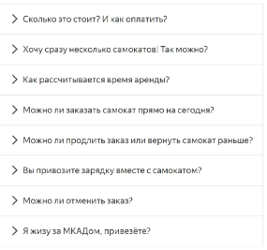 | ОС Windows 11 Pro x64 Яндекс.Браузер, 25.8.1.834 (64-bit), 1280x720, 1920x1080 Chrome, 138.0.7204.184 (64-bit), 1280x720, 1920x1080
Bug-42 | На главной странице в разделе "Вопросы о важном" в вопросе "Я живу за МКАДом, привезёте?" допущена опечатка "Я жизу за МКАДом, привезёте?" | Желательный | Открыт | 1. Запустить тестовый стенд | 1. Переместиться скороллом в низ, до блока "Вопросы о важном" |  |  | ОС Windows 11 Pro x64 Яндекс.Браузер, 25.8.1.834 (64-bit), 1280x720, 1920x1080 Chrome, 138.0.7204.184 (64-bit), 1280x720, 1920x1080
Bug-45 | Система принимает Фамилию количество символов больше 15 | Стандартный | Открыт | 1. Запустить тестовый стенд 2. В верхней правой части лендинга нажать кнопку Заказать" 3. Страница "Для кого самокат" открыта | 1. В поле Фамилия ввести ГрачеваГрачеваГрачева(21 символ) | Система НЕ принимает Фамилию количество символов больше 15 | 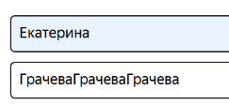 Система принимает Фамилию количество символов больше 15 | ОС Windows 11 Pro x64 Яндекс.Браузер, 25.8.1.834 (64-bit), 1280x720, 1920x1080 Chrome, 138.0.7204.184 (64-bit), 1280x720, 1920x1080
Bug-46 | Система принимает пустое значение в поле Адрес и не выдает ошибку | Стандартный | Открыт | 1. Запустить тестовый стенд 2. Перейти на экран Сделать заказ | 1. Ввести на экране Сделать заказ: Имя: Екатерина, Фамилия: Грачёва, Адрес: "", Станция метро: Сокольники, Телефон: +79021828688, 2. Нажать на кнопку Дальше | Система НЕ принимает пустое значение, сообщение об ошибке отображается | 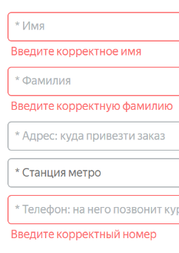 Система принимает пустое значение, сообщение об ошибке НЕ отображается | ОС Windows 11 Pro x64 Яндекс.Браузер, 25.8.1.834 (64-bit), 1280x720, 1920x1080 Chrome, 138.0.7204.184 (64-bit), 1280x720, 1920x1080
Bug-47 | Система НЕ принимает в поле Адрес слово из 50 символов | Критический | Открыт | 1. Запустить тестовый стенд 2. В верхней правой части лендинга нажать кнопку Заказать" 3. Страница "Для кого самокат" открыта | 1. В поле Адрес ввести город Москва, ул. Арбат, д. 52, подъезд 3, ква. 12(50 символов | Система принимает в поле Адрес слово из 50 символов | Система НЕ принимает в поле Адрес слово из 50 символов | ОС Windows 11 Pro x64 Яндекс.Браузер, 25.8.1.834 (64-bit), 1280x720, 1920x1080 Chrome, 138.0.7204.184 (64-bit), 1280x720, 1920x1080
Bug-48 | В поле Телефон, на странице "Для кого самокат" система принимает значение больше допустимого 13 символов | Стандартный | Открыт | 1. Запустить тестовый стенд 2. В верхней правой части лендинга нажать кнопку Заказать" 3. Страница "Для кого самокат" открыта | 1. В поле Телефон ввести +890218286888 | Значение из 13 символов НЕ принимается системой | Значение из 13 символов принимается системой | ОС Windows 11 Pro x64 Яндекс.Браузер, 25.8.1.834 (64-bit), 1280x720, 1920x1080 Chrome, 138.0.7204.184 (64-bit), 1280x720, 1920x1080
Bug-49 | В поле Телефон, на странице "Для кого самокат" система НЕ принимает значение без "+" в рамках допустимого 10 символов | Критический | Открыт | 1. Запустить тестовый стенд 2. В верхней правой части лендинга нажать кнопку Заказать" 3. Страница "Для кого самокат" открыта | 1. В поле Телефон ввести 890212457812 | Система НЕ принимает ввод 12 или 13 цифр без знака "+", сообщение об ошибке отображается | Система принимает ввод 12 или 13 цифр без знака "+", сообщение об ошибке НЕ отображается | ОС Windows 11 Pro x64 Яндекс.Браузер, 25.8.1.834 (64-bit), 1280x720, 1920x1080 Chrome, 138.0.7204.184 (64-bit), 1280x720, 1920x1080
Bug-50 | Поле "Когда привезти самокат" позволяет выбрать дату, которая раньше завтрашнего числа. При выборе такой даты (например, сегодняшней или любой прошедшей) система принимает её, хотя ожидается, что можно выбрать только даты, начиная с завтрашнего дня. | Критический | Открыт | 1. Запустить тестовый стенд 2. В верхней правой части лендинга нажать кнопку Заказать" 3. Страница "Про аренду" открыта | 1. В поле "Когда привезти самокат" выбрать прошедшую дату - Сегодня, Вчера, Позавчера или Год назад | Значение поля недоступно для выбора даты Сегодня или Год назад | 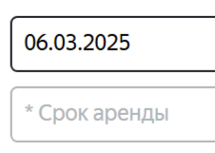 Значение поля доступно для выбора даты Сегодня или Год назад | ОС Windows 11 Pro x64 Яндекс.Браузер, 25.8.1.834 (64-bit), 1280x720, 1920x1080 Chrome, 138.0.7204.184 (64-bit), 1280x720, 1920x1080
Bug-51 | На странице "Про аренду", поле "Комментарий" принимает значения длиннее 24 символов | Критический | Открыт | 1. Запустить тестовый стенд 2. В верхней правой части лендинга нажать кнопку Заказать" 3. Страница "Про аренду" открыта | 1. Ввести в поле "Комментарий" текст Это комментарий на проверку | Поле "Комментарий" НЕ принимает значения длиннее 24 символов | Поле "Комментарий" принимает значения длиннее 24 символов | ОС Windows 11 Pro x64 Яндекс.Браузер, 25.8.1.834 (64-bit), 1280x720, 1920x1080 Chrome, 138.0.7204.184 (64-bit), 1280x720, 1920x1080
Bug-52 | На странице "Про аренду", поле "Комментарий" принимает значение из Английских букв и спец символов | Желательный | Открыт | 1. Запустить тестовый стенд 2. В верхней правой части лендинга нажать кнопку Заказать" 3. Страница "Про аренду" открыта | 1. Ввести в поле "Комментарий": This is a review comment | Поле "Комментарий" НЕ принимает значение из Английских букв и спец символов | Поле "Комментарий" принимает значение из Английских букв и спец символов | ОС Windows 11 Pro x64 Яндекс.Браузер, 25.8.1.834 (64-bit), 1280x720, 1920x1080 Chrome, 138.0.7204.184 (64-bit), 1280x720, 1920x1080
Bug-53 | В документации к требованиям допущена опечатка. В ограничениях для полей "Имя", "Адрес" и "Комментарий" указано, что разрешён ДЕФИС, в то время как по смыслу должно быть разрешено ТИРЕ. Важно отметить, что ДЕФИС является орфографическим знаком (например, в сложных словах «кто-то»), а ТИРЕ— это пунктуационный знак, используемый для разделения частей предложения (например, «Москва — столица России»). | Желательный | Открыт | 1. Открыть "Требования к веб-приложению" | 1. Перейти к пункту "Ограничения полей" | Дефис (-) | 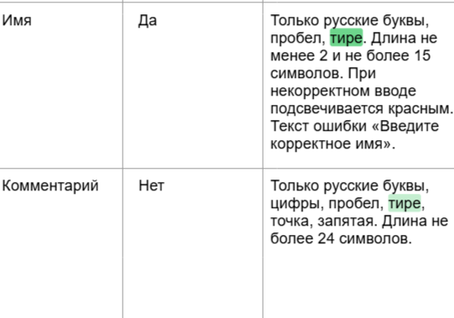 Тире (—) | ОС Windows 11 Pro x64 Яндекс.Браузер, 25.8.1.834 (64-bit), 1280x720, 1920x1080 Chrome, 138.0.7204.184 (64-bit), 1280x720, 1920x1080
Bug-54 | При вводе в поле "Коментарий" слова со знаком тире "Перезво—ните", не появляется сообщение об ошибке | Желательный | Открыт | 1. Запустить тестовый стенд 2. Страница "Про аренду" открыта | 1. В поле "Коментарий" ввести "Перезво—ните" | Появляется сообщение об ошибке | Сообщения об ошибке нет | ОС Windows 11 Pro x64 Яндекс.Браузер, 25.8.1.834 (64-bit), 1280x720, 1920x1080 Chrome, 138.0.7204.184 (64-bit), 1280x720, 1920x1080
Bug-55 | После успешной отмены заказа, API возвращает 400 Bad Request | Критический | Открыт | 1. Запустить тестовый стенд 2. Создать заказ 3. Страница "Статус заказа" открыта | 1. Под "Информация о заказе" нажать на кнопку "Отменить заказ". 2. В модальном окне "Хотите отменить заказ?" нажать на кнопку "Отменить". 3. Перейти в DevTools > Console Postman 1. Создать заказ POST api/v1/orders { "firstName": "Екатерина", "lastName": "Грачёва", "address": "Арбат 52", "metroStation": 1, "phone": "+79271777471", "rentTime": 2, "deliveryDate": "2026-01-30", "comment": "Код домофона 11", "color": [ "BLACK" ] } 2. Запомни или сохрани track { "track": NNNNN } 3. Выполнить отмену заказа PUT api/v1/orders/cancel { "track": NNNNN ← подставить свой track } 4. Проверить ответ 200 ОК { ok: true } | Заказ отменен - В DevTools Status Code 200 ОК - В Postman 200 ОК { "ok": true } | Заказ не отменен. - В DevTools Status Code 400 Bad Request - В Postman 400 Bad Request { "code": 400, "message": "Недостаточно данных для поиска" } | ОС Windows 11 Pro x64 Яндекс.Браузер, 25.8.1.834 (64-bit), 1280x720, 1920x1080 Chrome, 138.0.7204.184 (64-bit), 1280x720, 1920x1080
Bug-56 | При отмене заказа который уже в работе (принят курьером), API возвращает 400 Bad Request, message: "Недостаточно данных для поиска" за место 409 Conflict, message: "Этот заказ уже в работе" | Критический | Открыт | 1. Запустить тестовый стенд 2. Запустить Postman | 1. Под "Информация о заказе" нажать на кнопку "Отменить заказ". 2. В модальном окне "Хотите отменить заказ?" нажать на кнопку "Отменить". 3. Перейти в DevTools > Console Postman 1. Создать заказ POST api/v1/orders { "firstName": "Екатерина", "lastName": "Грачёва", "address": "Арбат 52", "metroStation": 1, "phone": "+79271777471", "rentTime": 2, "deliveryDate": "2026-01-30", "comment": "Код домофона 11", "color": [ "BLACK" ] } 2. Запомни или сохрани track { "track": NNNNN } 3. Создать курьера POST api/v1/courier { "login": "plam", "password": "1234", "firstName": "Илья" } 4. Авторизируем курьера POST api/v1/courier/login { "login": "plam", "password": "1234" } 5. Принимаем заказ PUT api/v1/orders/accept/:orderid?courierId orderid - id заказа courierId - id курьера 6. Выполнить отмену заказа PUT api/v1/orders/cancel { "track": NNNNN ← подставить свой track } 7. Проверить ответ 409 Conflict { "message": "Этот заказ уже в работе" } | Заказ не найден 409 Conflict { "message": "Этот заказ уже в работе" } | Заказ не отменен. 400 Bad Request { "code": 400, "message": "Недостаточно данных для поиска" } | ОС Windows 11 Pro x64 Яндекс.Браузер, 25.8.1.834 (64-bit), 1280x720, 1920x1080 Chrome, 138.0.7204.184 (64-bit), 1280x720, 1920x1080
Bug-57 | После отмены заказа попытка повторно посмотреть его статус по номеру не приводит к ошибке "Такого заказа нет...". | Критический | Открыт | 1. Запустить тестовый стенд 2. Создать заказ 3. Страница "Статус заказа" открыта | 1. Под "Информация о заказе" нажать на кнопку "Отменить заказ". 2. В модальном окне "Хотите отменить заказ?" нажать на кнопку "Отменить". 3. Во втором модальном окне "Заказ отменён. Возвращайтесь, мы всегда вас ждём :)" нажать на кнопку "Хорошо". 4. Повторно посмотреть статус заказа по номеру "NNNNN" | Заказ не найден - В DevTools Status Code 404 Not Found - В Postman 404 Not Found { "message": "Заказ не найден" } | Заказ не отменен. - В DevTools Status Code 400 Bad Request - В Postman 400 Bad Request { "code": 400, "message": "Недостаточно данных для поиска" | ОС Windows 11 Pro x64 Яндекс.Браузер, 25.8.1.834 (64-bit), 1280x720, 1920x1080 Chrome, 138.0.7204.184 (64-bit), 1280x720, 1920x1080

